Tabelle1
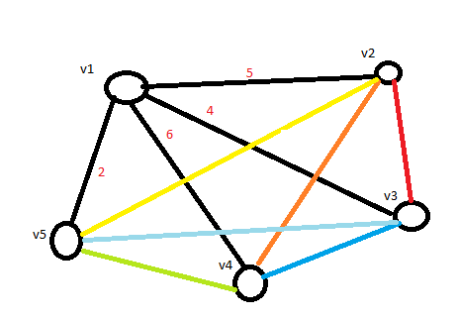
---------------------------->
 | v1 | v2 | v3 | v4 | v5
v1 |  | 5 | 4 | 6 | 2
v2 | 5 |  | 2 | 2 | 4
v3 | 4 | 2 |  | 1 | 3
v4 | 6 | 2 | 1 |  | 3
v5 | 2 | 4 | 3 | 3

